PRODUTOS NOVOS
PREVISÃO DE ENTRADA NO ESTOQUE: 1ª QUINZENA DE AGOSTO
IMAGEM | CÓDIGO | LINHA | GENERO | DESCRIÇÃO | ESTOQUE | PEDIDO | REVENDA | SUGERIDO | PEDIDO | LINK IMAGEM ALTA | NCM | EAN | GRUPO
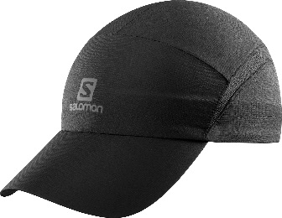 | C10369 | RUNNING | UNISSEX | BONE XA PT | 300 |  | R$ 59.95 | R$ 119.90 | R$ - | http://winnerssport.com.br/salomon/imagens/C10369.jpg | 6505.00.12 | 889645896182 | SALOMON - BONES
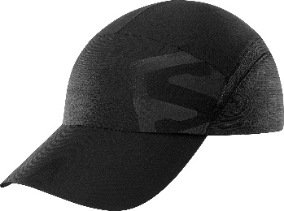 | C11513 | RUNNING | UNISSEX | BONE XA PT | 300 |  | R$ 59.95 | R$ 119.90 | R$ - | http://winnerssport.com.br/salomon/imagens/C11513.jpg | 6505.00.12 | 193128086091 | SALOMON - BONES
 | C11514 | RUNNING | UNISSEX | BONE XA VM | 300 |  | R$ 59.95 | R$ 119.90 | R$ - | http://winnerssport.com.br/salomon/imagens/C11514.jpg | 6505.00.12 | 193128086138 | SALOMON - BONES
 | C11515 | RUNNING | UNISSEX | BONE XA AZ | 300 |  | R$ 59.95 | R$ 119.90 | R$ - | http://winnerssport.com.br/salomon/imagens/C11515.jpg | 6505.00.12 | 193128086152 | SALOMON - BONES
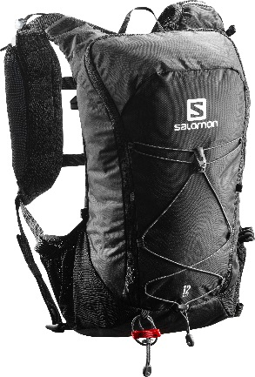 | 401633 | RUNNING | UNISSEX | MOCHILA ESP AGILE 12 SET PT | 150 |  | R$ 399.95 | R$ 799.90 | R$ - | http://winnerssport.com.br/salomon/imagens/401633.jpg | 4202.92.00 | 889645538891 | SALOMON - MALAS/MOCH
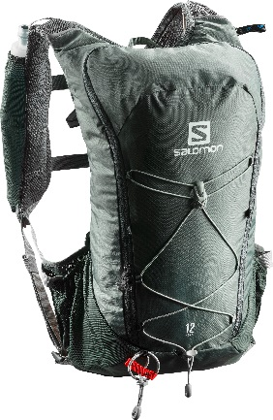 | 401636 | RUNNING | UNISSEX | MOCHILA ESP AGILE 12 SET CZ | 150 |  | R$ 399.95 | R$ 799.90 | R$ - | http://winnerssport.com.br/salomon/imagens/401636.jpg | 4202.92.00 | 889645538921 | SALOMON - MALAS/MOCH
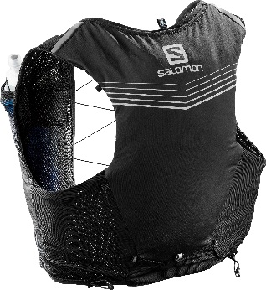 | C10485G | RUNNING | UNISSEX | MOCHILA ESP ADV SKIN 5 SET PT G | 60 |  | R$ 499.95 | R$ 999.90 | R$ - | http://winnerssport.com.br/salomon/imagens/C10485.jpg | 4202.92.00 | 889645895208 | SALOMON - MALAS/MOCH
 | C10485GG | RUNNING | UNISSEX | MOCHILA ESP ADV SKIN 5 SET PT GG | 90 |  | R$ 499.95 | R$ 999.90 | R$ - | http://winnerssport.com.br/salomon/imagens/C10485.jpg | 4202.92.00 | 889645895215 | SALOMON - MALAS/MOCH
 | C10485M | RUNNING | UNISSEX | MOCHILA ESP ADV SKIN 5 SET PT M | 40 |  | R$ 499.95 | R$ 999.90 | R$ - | http://winnerssport.com.br/salomon/imagens/C10485.jpg | 4202.92.00 | 889645895222 | SALOMON - MALAS/MOCH
 | C10485P | RUNNING | UNISSEX | MOCHILA ESP ADV SKIN 5 SET PT P | 10 |  | R$ 499.95 | R$ 999.90 | R$ - | http://winnerssport.com.br/salomon/imagens/C10485.jpg | 4202.92.00 | 889645895239 | SALOMON - MALAS/MOCH
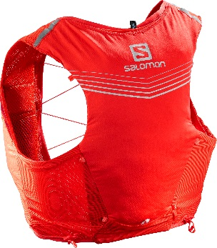 | C10894G | RUNNING | UNISSEX | MOCHILA ESP ADV SKIN 5 SET VM G | 60 |  | R$ 499.95 | R$ 999.90 | R$ - | http://winnerssport.com.br/salomon/imagens/C10894.jpg | 4202.92.00 | 889645895994 | SALOMON - MALAS/MOCH
 | C10894GG | RUNNING | UNISSEX | MOCHILA ESP ADV SKIN 5 SET VM GG | 90 |  | R$ 499.95 | R$ 999.90 | R$ - | http://winnerssport.com.br/salomon/imagens/C10894.jpg | 4202.92.00 | 889645896007 | SALOMON - MALAS/MOCH
 | C10894M | RUNNING | UNISSEX | MOCHILA ESP ADV SKIN 5 SET VM M | 40 |  | R$ 499.95 | R$ 999.90 | R$ - | http://winnerssport.com.br/salomon/imagens/C10894.jpg | 4202.92.00 | 889645895970 | SALOMON - MALAS/MOCH
 | C10894P | RUNNING | UNISSEX | MOCHILA ESP ADV SKIN 5 SET VM P | 10 |  | R$ 549.95 | R$ 1,099.90 | R$ - | http://winnerssport.com.br/salomon/imagens/C10894.jpg | 4202.92.00 | 889645895987 | SALOMON - MALAS/MOCH
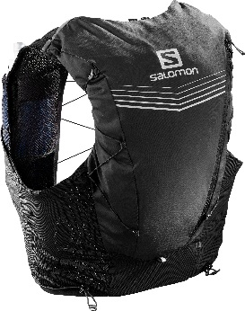 | C10131G | RUNNING | UNISSEX | MOCHILA ESP ADV SKIN 12 SET PT G | 90 |  | R$ 549.95 | R$ 1,099.90 | R$ - | http://winnerssport.com.br/salomon/imagens/C10131.jpg | 4202.92.00 | 889645894287 | SALOMON - MALAS/MOCH
 | C10131GG | RUNNING | UNISSEX | MOCHILA ESP ADV SKIN 12 SET PT GG | 135 |  | R$ 549.95 | R$ 1,099.90 | R$ - | http://winnerssport.com.br/salomon/imagens/C10131.jpg | 4202.92.00 | 889645895338 | SALOMON - MALAS/MOCH
 | C10131M | RUNNING | UNISSEX | MOCHILA ESP ADV SKIN 12 SET PT M | 60 |  | R$ 549.95 | R$ 1,099.90 | R$ - | http://winnerssport.com.br/salomon/imagens/C10131.jpg | 4202.92.00 | 889645894270 | SALOMON - MALAS/MOCH
 | C10131P | RUNNING | UNISSEX | MOCHILA ESP ADV SKIN 12 SET PT P | 15 |  | R$ 549.95 | R$ 1,099.90 | R$ - | http://winnerssport.com.br/salomon/imagens/C10131.jpg | 4202.92.00 | 889645895345 | SALOMON - MALAS/MOCH
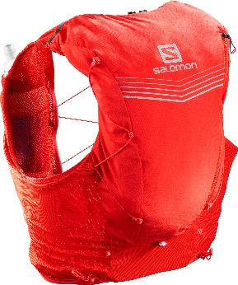 | C10876G | RUNNING | UNISSEX | MOCHILA ESP ADV SKIN 12 SET VM G | 60 |  | R$ 549.95 | R$ 1,099.90 | R$ - | http://winnerssport.com.br/salomon/imagens/C10876.jpg | 4202.92.00 | 889645895734 | SALOMON - MALAS/MOCH
 | C10876GG | RUNNING | UNISSEX | MOCHILA ESP ADV SKIN 12 SET VM GG | 90 |  | R$ 549.95 | R$ 1,099.90 | R$ - | http://winnerssport.com.br/salomon/imagens/C10876.jpg | 4202.92.00 | 889645895703 | SALOMON - MALAS/MOCH
 | C10876M | RUNNING | UNISSEX | MOCHILA ESP ADV SKIN 12 SET VM M | 40 |  | R$ 549.95 | R$ 1,099.90 | R$ - | http://winnerssport.com.br/salomon/imagens/C10876.jpg | 4202.92.00 | 889645895727 | SALOMON - MALAS/MOCH
 | C10876P | RUNNING | UNISSEX | MOCHILA ESP ADV SKIN 12 SET VM P | 10 |  | R$ 549.95 | R$ 1,099.90 | R$ - | http://winnerssport.com.br/salomon/imagens/C10876.jpg | 4202.92.00 | 889645895710 | SALOMON - MALAS/MOCH
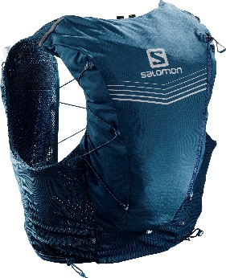 | C10878G | RUNNING | UNISSEX | MOCHILA ESP ADV SKIN 12 SET AZ G | 60 |  | R$ 549.95 | R$ 1,099.90 | R$ - | http://winnerssport.com.br/salomon/imagens/C10878.jpg | 4202.92.00 | 889645895895 | SALOMON - MALAS/MOCH
 | C10878GG | RUNNING | UNISSEX | MOCHILA ESP ADV SKIN 12 SET AZ GG | 90 |  | R$ 549.95 | R$ 1,099.90 | R$ - | http://winnerssport.com.br/salomon/imagens/C10878.jpg | 4202.92.00 | 889645895888 | SALOMON - MALAS/MOCH
 | C10878M | RUNNING | UNISSEX | MOCHILA ESP ADV SKIN 12 SET AZ M | 40 |  | R$ 549.95 | R$ 1,099.90 | R$ - | http://winnerssport.com.br/salomon/imagens/C10878.jpg | 4202.92.00 | 889645895864 | SALOMON - MALAS/MOCH
 | C10878P | RUNNING | UNISSEX | MOCHILA ESP ADV SKIN 12 SET AZ P | 10 |  | R$ 549.95 | R$ 1,099.90 | R$ - | http://winnerssport.com.br/salomon/imagens/C10878.jpg | 4202.92.00 | 889645895871 | SALOMON - MALAS/MOCH
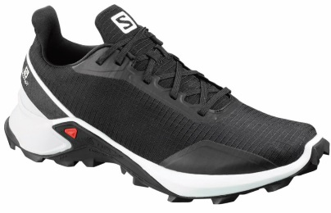 | 40731939 | TRAIL RUNNING | MASCULINO | TENIS ALPHACROSS PT/BR/CZ M 39 | 35 |  | R$ 299.95 | R$ 599.90 | R$ - | http://winnerssport.com.br/salomon/imagens/407319.jpg | 6404.11.00 | 193128081638 | SALOMON - CALÇADOS
 | 40731940 | TRAIL RUNNING | MASCULINO | TENIS ALPHACROSS PT/BR/CZ M 40 | 85 |  | R$ 299.95 | R$ 599.90 | R$ - | http://winnerssport.com.br/salomon/imagens/407319.jpg | 6404.11.00 | 193128081652 | SALOMON - CALÇADOS
 | 40731941 | TRAIL RUNNING | MASCULINO | TENIS ALPHACROSS PT/BR/CZ M 41 | 80 |  | R$ 299.95 | R$ 599.90 | R$ - | http://winnerssport.com.br/salomon/imagens/407319.jpg | 6404.11.00 | 193128081676 | SALOMON - CALÇADOS
 | 40731942 | TRAIL RUNNING | MASCULINO | TENIS ALPHACROSS PT/BR/CZ M 42 | 75 |  | R$ 299.95 | R$ 599.90 | R$ - | http://winnerssport.com.br/salomon/imagens/407319.jpg | 6404.11.00 | 193128081683 | SALOMON - CALÇADOS
 | 40731943 | TRAIL RUNNING | MASCULINO | TENIS ALPHACROSS PT/BR/CZ M 43 | 70 |  | R$ 299.95 | R$ 599.90 | R$ - | http://winnerssport.com.br/salomon/imagens/407319.jpg | 6404.11.00 | 193128081706 | SALOMON - CALÇADOS
 | 40731944 | TRAIL RUNNING | MASCULINO | TENIS ALPHACROSS PT/BR/CZ M 44 | 40 |  | R$ 299.95 | R$ 599.90 | R$ - | http://winnerssport.com.br/salomon/imagens/407319.jpg | 6404.11.00 | 193128081720 | SALOMON - CALÇADOS
 | 40731945 | TRAIL RUNNING | MASCULINO | TENIS ALPHACROSS PT/BR/CZ M 45 | 15 |  | R$ 299.95 | R$ 599.90 | R$ - | http://winnerssport.com.br/salomon/imagens/407319.jpg | 6404.11.00 | 193128081744 | SALOMON - CALÇADOS
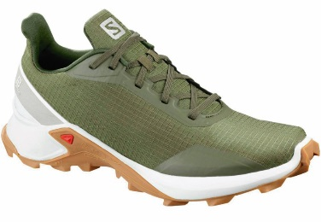 | 40798039 | TRAIL RUNNING | MASCULINO | TENIS ALPHACROSS VD/BR M 39 | 25 |  | R$ 299.95 | R$ 599.90 | R$ - | http://winnerssport.com.br/salomon/imagens/407980.jpg | 6404.11.00 | 193128067274 | SALOMON - CALÇADOS
 | 40798040 | TRAIL RUNNING | MASCULINO | TENIS ALPHACROSS VD/BR M 40 | 65 |  | R$ 299.95 | R$ 599.90 | R$ - | http://winnerssport.com.br/salomon/imagens/407980.jpg | 6404.11.00 | 193128067298 | SALOMON - CALÇADOS
 | 40798041 | TRAIL RUNNING | MASCULINO | TENIS ALPHACROSS VD/BR M 41 | 65 |  | R$ 299.95 | R$ 599.90 | R$ - | http://winnerssport.com.br/salomon/imagens/407980.jpg | 6404.11.00 | 193128067311 | SALOMON - CALÇADOS
 | 40798042 | TRAIL RUNNING | MASCULINO | TENIS ALPHACROSS VD/BR M 42 | 60 |  | R$ 299.95 | R$ 599.90 | R$ - | http://winnerssport.com.br/salomon/imagens/407980.jpg | 6404.11.00 | 193128067328 | SALOMON - CALÇADOS
 | 40798043 | TRAIL RUNNING | MASCULINO | TENIS ALPHACROSS VD/BR M 43 | 45 |  | R$ 299.95 | R$ 599.90 | R$ - | http://winnerssport.com.br/salomon/imagens/407980.jpg | 6404.11.00 | 193128067342 | SALOMON - CALÇADOS
 | 40798044 | TRAIL RUNNING | MASCULINO | TENIS ALPHACROSS VD/BR M 44 | 30 |  | R$ 299.95 | R$ 599.90 | R$ - | http://winnerssport.com.br/salomon/imagens/407980.jpg | 6404.11.00 | 193128067366 | SALOMON - CALÇADOS
 | 40798045 | TRAIL RUNNING | MASCULINO | TENIS ALPHACROSS VD/BR M 45 | 10 |  | R$ 299.95 | R$ 599.90 | R$ - | http://winnerssport.com.br/salomon/imagens/407980.jpg | 6404.11.00 | 193128067380 | SALOMON - CALÇADOS
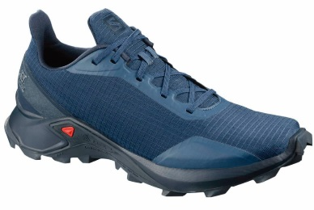 | 40798239 | TRAIL RUNNING | MASCULINO | TENIS ALPHACROSS AZ/AZ M 39 | 25 |  | R$ 299.95 | R$ 599.90 | R$ - | http://winnerssport.com.br/salomon/imagens/407982.jpg | 6404.11.00 | 193128067861 | SALOMON - CALÇADOS
 | 40798240 | TRAIL RUNNING | MASCULINO | TENIS ALPHACROSS AZ/AZ M 40 | 65 |  | R$ 299.95 | R$ 599.90 | R$ - | http://winnerssport.com.br/salomon/imagens/407982.jpg | 6404.11.00 | 193128067885 | SALOMON - CALÇADOS
 | 40798241 | TRAIL RUNNING | MASCULINO | TENIS ALPHACROSS AZ/AZ M 41 | 65 |  | R$ 299.95 | R$ 599.90 | R$ - | http://winnerssport.com.br/salomon/imagens/407982.jpg | 6404.11.00 | 193128067908 | SALOMON - CALÇADOS
 | 40798242 | TRAIL RUNNING | MASCULINO | TENIS ALPHACROSS AZ/AZ M 42 | 60 |  | R$ 299.95 | R$ 599.90 | R$ - | http://winnerssport.com.br/salomon/imagens/407982.jpg | 6404.11.00 | 193128067915 | SALOMON - CALÇADOS
 | 40798243 | TRAIL RUNNING | MASCULINO | TENIS ALPHACROSS AZ/AZ M 43 | 45 |  | R$ 299.95 | R$ 599.90 | R$ - | http://winnerssport.com.br/salomon/imagens/407982.jpg | 6404.11.00 | 193128067939 | SALOMON - CALÇADOS
 | 40798244 | TRAIL RUNNING | MASCULINO | TENIS ALPHACROSS AZ/AZ M 44 | 30 |  | R$ 299.95 | R$ 599.90 | R$ - | http://winnerssport.com.br/salomon/imagens/407982.jpg | 6404.11.00 | 193128067953 | SALOMON - CALÇADOS
 | 40798245 | TRAIL RUNNING | MASCULINO | TENIS ALPHACROSS AZ/AZ M 45 | 10 |  | R$ 299.95 | R$ 599.90 | R$ - | http://winnerssport.com.br/salomon/imagens/407982.jpg | 6404.11.00 | 193128067977 | SALOMON - CALÇADOS
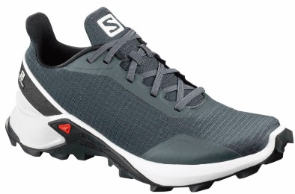 | 40804534 | TRAIL RUNNING | FEMININO | TENIS ALPHACROSS CZ/BR F 34 | 15 |  | R$ 299.95 | R$ 599.90 | R$ - | http://winnerssport.com.br/salomon/imagens/408045.jpg | 6404.11.00 | 193128070052 | SALOMON - CALÇADOS
 | 40804535 | TRAIL RUNNING | FEMININO | TENIS ALPHACROSS CZ/BR F 35 | 35 |  | R$ 299.95 | R$ 599.90 | R$ - | http://winnerssport.com.br/salomon/imagens/408045.jpg | 6404.11.00 | 193128070069 | SALOMON - CALÇADOS
 | 40804536 | TRAIL RUNNING | FEMININO | TENIS ALPHACROSS CZ/BR F 36 | 65 |  | R$ 299.95 | R$ 599.90 | R$ - | http://winnerssport.com.br/salomon/imagens/408045.jpg | 6404.11.00 | 193128070083 | SALOMON - CALÇADOS
 | 40804537 | TRAIL RUNNING | FEMININO | TENIS ALPHACROSS CZ/BR F 37 | 65 |  | R$ 299.95 | R$ 599.90 | R$ - | http://winnerssport.com.br/salomon/imagens/408045.jpg | 6404.11.00 | 193128070571 | SALOMON - CALÇADOS
 | 40804538 | TRAIL RUNNING | FEMININO | TENIS ALPHACROSS CZ/BR F 38 | 45 |  | R$ 299.95 | R$ 599.90 | R$ - | http://winnerssport.com.br/salomon/imagens/408045.jpg | 6404.11.00 | 193128070595 | SALOMON - CALÇADOS
 | 40804539 | TRAIL RUNNING | FEMININO | TENIS ALPHACROSS CZ/BR F 39 | 25 |  | R$ 299.95 | R$ 599.90 | R$ - | http://winnerssport.com.br/salomon/imagens/408045.jpg | 6404.11.00 | 193128070601 | SALOMON - CALÇADOS
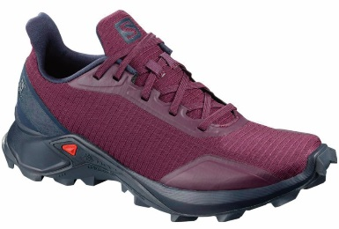 | 40804834 | TRAIL RUNNING | FEMININO | TENIS ALPHACROSS RX/AZ F 34 | 15 |  | R$ 299.95 | R$ 599.90 | R$ - | http://winnerssport.com.br/salomon/imagens/408048.jpg | 6404.11.00 | 193128071370 | SALOMON - CALÇADOS
 | 40804835 | TRAIL RUNNING | FEMININO | TENIS ALPHACROSS RX/AZ F 35 | 35 |  | R$ 299.95 | R$ 599.90 | R$ - | http://winnerssport.com.br/salomon/imagens/408048.jpg | 6404.11.00 | 193128071387 | SALOMON - CALÇADOS
 | 40804836 | TRAIL RUNNING | FEMININO | TENIS ALPHACROSS RX/AZ F 36 | 65 |  | R$ 299.95 | R$ 599.90 | R$ - | http://winnerssport.com.br/salomon/imagens/408048.jpg | 6404.11.00 | 193128071400 | SALOMON - CALÇADOS
 | 40804837 | TRAIL RUNNING | FEMININO | TENIS ALPHACROSS RX/AZ F 37 | 65 |  | R$ 299.95 | R$ 599.90 | R$ - | http://winnerssport.com.br/salomon/imagens/408048.jpg | 6404.11.00 | 193128071417 | SALOMON - CALÇADOS
 | 40804838 | TRAIL RUNNING | FEMININO | TENIS ALPHACROSS RX/AZ F 38 | 45 |  | R$ 299.95 | R$ 599.90 | R$ - | http://winnerssport.com.br/salomon/imagens/408048.jpg | 6404.11.00 | 193128071431 | SALOMON - CALÇADOS
 | 40804839 | TRAIL RUNNING | FEMININO | TENIS ALPHACROSS RX/AZ F 39 | 25 |  | R$ 299.95 | R$ 599.90 | R$ - | http://winnerssport.com.br/salomon/imagens/408048.jpg | 6404.11.00 | 193128071448 | SALOMON - CALÇADOS
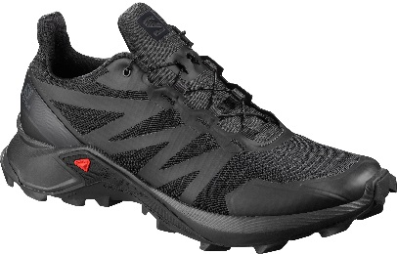 | 40930039 | TRAIL RUNNING | MASCULINO | TENIS SUPERCROSS PT/PT M 39 | 35 |  | R$ 349.95 | R$ 699.90 | R$ - | http://winnerssport.com.br/salomon/imagens/409300.jpg | 6402.99.90 | 193128080488 | SALOMON - CALÇADOS
 | 40930040 | TRAIL RUNNING | MASCULINO | TENIS SUPERCROSS PT/PT M 40 | 85 |  | R$ 349.95 | R$ 699.90 | R$ - | http://winnerssport.com.br/salomon/imagens/409300.jpg | 6402.99.90 | 193128080501 | SALOMON - CALÇADOS
 | 40930041 | TRAIL RUNNING | MASCULINO | TENIS SUPERCROSS PT/PT M 41 | 80 |  | R$ 349.95 | R$ 699.90 | R$ - | http://winnerssport.com.br/salomon/imagens/409300.jpg | 6402.99.90 | 193128080525 | SALOMON - CALÇADOS
 | 40930042 | TRAIL RUNNING | MASCULINO | TENIS SUPERCROSS PT/PT M 42 | 75 |  | R$ 349.95 | R$ 699.90 | R$ - | http://winnerssport.com.br/salomon/imagens/409300.jpg | 6402.99.90 | 193128080532 | SALOMON - CALÇADOS
 | 40930043 | TRAIL RUNNING | MASCULINO | TENIS SUPERCROSS PT/PT M 43 | 70 |  | R$ 349.95 | R$ 699.90 | R$ - | http://winnerssport.com.br/salomon/imagens/409300.jpg | 6402.99.90 | 193128080556 | SALOMON - CALÇADOS
 | 40930044 | TRAIL RUNNING | MASCULINO | TENIS SUPERCROSS PT/PT M 44 | 40 |  | R$ 349.95 | R$ 699.90 | R$ - | http://winnerssport.com.br/salomon/imagens/409300.jpg | 6402.99.90 | 193128080570 | SALOMON - CALÇADOS
 | 40930045 | TRAIL RUNNING | MASCULINO | TENIS SUPERCROSS PT/PT M 45 | 15 |  | R$ 349.95 | R$ 699.90 | R$ - | http://winnerssport.com.br/salomon/imagens/409300.jpg | 6402.99.90 | 193128080594 | SALOMON - CALÇADOS
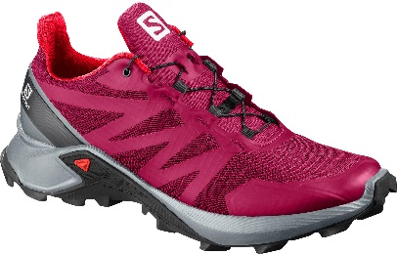 | 40930434 | TRAIL RUNNING | FEMININO | TENIS SUPERCROSS ROSA/AZ CL F 34 | 15 |  | R$ 349.95 | R$ 699.90 | R$ - | http://winnerssport.com.br/salomon/imagens/409304.jpg | 6402.99.90 | 193128074326 | SALOMON - CALÇADOS
 | 40930435 | TRAIL RUNNING | FEMININO | TENIS SUPERCROSS ROSA/AZ CL F 35 | 25 |  | R$ 349.95 | R$ 699.90 | R$ - | http://winnerssport.com.br/salomon/imagens/409304.jpg | 6402.99.90 | 193128074333 | SALOMON - CALÇADOS
 | 40930436 | TRAIL RUNNING | FEMININO | TENIS SUPERCROSS ROSA/AZ CL F 36 | 55 |  | R$ 349.95 | R$ 699.90 | R$ - | http://winnerssport.com.br/salomon/imagens/409304.jpg | 6402.99.90 | 193128074357 | SALOMON - CALÇADOS
 | 40930437 | TRAIL RUNNING | FEMININO | TENIS SUPERCROSS ROSA/AZ CL F 37 | 55 |  | R$ 349.95 | R$ 699.90 | R$ - | http://winnerssport.com.br/salomon/imagens/409304.jpg | 6402.99.90 | 193128074364 | SALOMON - CALÇADOS
 | 40930438 | TRAIL RUNNING | FEMININO | TENIS SUPERCROSS ROSA/AZ CL F 38 | 35 |  | R$ 349.95 | R$ 699.90 | R$ - | http://winnerssport.com.br/salomon/imagens/409304.jpg | 6402.99.90 | 193128074388 | SALOMON - CALÇADOS
 | 40930439 | TRAIL RUNNING | FEMININO | TENIS SUPERCROSS ROSA/AZ CL F 39 | 15 |  | R$ 349.95 | R$ 699.90 | R$ - | http://winnerssport.com.br/salomon/imagens/409304.jpg | 6402.99.90 | 193128074395 | SALOMON - CALÇADOS
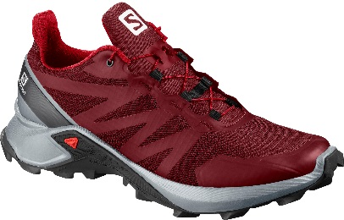 | 40930139 | TRAIL RUNNING | MASCULINO | TENIS SUPERCROSS VM/AZ CL M 39 | 25 |  | R$ 349.95 | R$ 699.90 | R$ - | http://winnerssport.com.br/salomon/imagens/409301.jpg | 6402.99.90 | 193128080624 | SALOMON - CALÇADOS
 | 40930140 | TRAIL RUNNING | MASCULINO | TENIS SUPERCROSS VM/AZ CL M 40 | 65 |  | R$ 349.95 | R$ 699.90 | R$ - | http://winnerssport.com.br/salomon/imagens/409301.jpg | 6402.99.90 | 193128080884 | SALOMON - CALÇADOS
 | 40930141 | TRAIL RUNNING | MASCULINO | TENIS SUPERCROSS VM/AZ CL M 41 | 65 |  | R$ 349.95 | R$ 699.90 | R$ - | http://winnerssport.com.br/salomon/imagens/409301.jpg | 6402.99.90 | 193128080907 | SALOMON - CALÇADOS
 | 40930142 | TRAIL RUNNING | MASCULINO | TENIS SUPERCROSS VM/AZ CL M 42 | 60 |  | R$ 349.95 | R$ 699.90 | R$ - | http://winnerssport.com.br/salomon/imagens/409301.jpg | 6402.99.90 | 193128080914 | SALOMON - CALÇADOS
 | 40930143 | TRAIL RUNNING | MASCULINO | TENIS SUPERCROSS VM/AZ CL M 43 | 45 |  | R$ 349.95 | R$ 699.90 | R$ - | http://winnerssport.com.br/salomon/imagens/409301.jpg | 6402.99.90 | 193128080938 | SALOMON - CALÇADOS
 | 40930144 | TRAIL RUNNING | MASCULINO | TENIS SUPERCROSS VM/AZ CL M 44 | 30 |  | R$ 349.95 | R$ 699.90 | R$ - | http://winnerssport.com.br/salomon/imagens/409301.jpg | 6402.99.90 | 193128080952 | SALOMON - CALÇADOS
 | 40930145 | TRAIL RUNNING | MASCULINO | TENIS SUPERCROSS VM/AZ CL M 45 | 10 |  | R$ 349.95 | R$ 699.90 | R$ - | http://winnerssport.com.br/salomon/imagens/409301.jpg | 6402.99.90 | 193128080976 | SALOMON - CALÇADOS
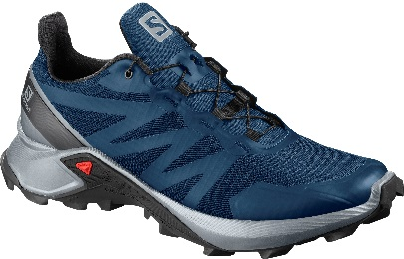 | 40930339 | TRAIL RUNNING | MASCULINO | TENIS SUPERCROSS AZ/AZ CL M 39 | 25 |  | R$ 349.95 | R$ 699.90 | R$ - | http://winnerssport.com.br/salomon/imagens/409303.jpg | 6402.99.90 | 193128074180 | SALOMON - CALÇADOS
 | 40930340 | TRAIL RUNNING | MASCULINO | TENIS SUPERCROSS AZ/AZ CL M 40 | 65 |  | R$ 349.95 | R$ 699.90 | R$ - | http://winnerssport.com.br/salomon/imagens/409303.jpg | 6402.99.90 | 193128074203 | SALOMON - CALÇADOS
 | 40930341 | TRAIL RUNNING | MASCULINO | TENIS SUPERCROSS AZ/AZ CL M 41 | 65 |  | R$ 349.95 | R$ 699.90 | R$ - | http://winnerssport.com.br/salomon/imagens/409303.jpg | 6402.99.90 | 193128074227 | SALOMON - CALÇADOS
 | 40930342 | TRAIL RUNNING | MASCULINO | TENIS SUPERCROSS AZ/AZ CL M 42 | 60 |  | R$ 349.95 | R$ 699.90 | R$ - | http://winnerssport.com.br/salomon/imagens/409303.jpg | 6402.99.90 | 193128074234 | SALOMON - CALÇADOS
 | 40930343 | TRAIL RUNNING | MASCULINO | TENIS SUPERCROSS AZ/AZ CL M 43 | 45 |  | R$ 349.95 | R$ 699.90 | R$ - | http://winnerssport.com.br/salomon/imagens/409303.jpg | 6402.99.90 | 193128074258 | SALOMON - CALÇADOS
 | 40930344 | TRAIL RUNNING | MASCULINO | TENIS SUPERCROSS AZ/AZ CL M 44 | 30 |  | R$ 349.95 | R$ 699.90 | R$ - | http://winnerssport.com.br/salomon/imagens/409303.jpg | 6402.99.90 | 193128074272 | SALOMON - CALÇADOS
 | 40930345 | TRAIL RUNNING | MASCULINO | TENIS SUPERCROSS AZ/AZ CL M 45 | 10 |  | R$ 349.95 | R$ 699.90 | R$ - | http://winnerssport.com.br/salomon/imagens/409303.jpg | 6402.99.90 | 193128074296 | SALOMON - CALÇADOS
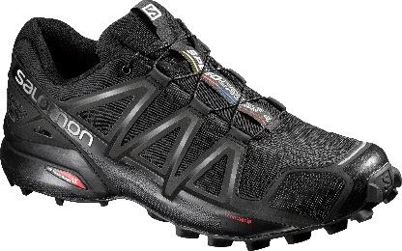 | 38313040 | TRAIL RUNNING | FEMININO | TENIS SPEEDCROSS 4 M PT 40 | 85 |  | R$ 374.95 | R$ 749.90 | R$ - | http://winnerssport.com.br/salomon/imagens/383130.jpg | 6402.99.90 | 889645070162 | SALOMON - CALÇADOS
 | 38313041 | TRAIL RUNNING | FEMININO | TENIS SPEEDCROSS 4 M PT 41 | 80 |  | R$ 374.95 | R$ 749.90 | R$ - | http://winnerssport.com.br/salomon/imagens/383130.jpg | 6402.99.90 | 889645070186 | SALOMON - CALÇADOS
 | 38313042 | TRAIL RUNNING | FEMININO | TENIS SPEEDCROSS 4 M PT 42 | 70 |  | R$ 374.95 | R$ 749.90 | R$ - | http://winnerssport.com.br/salomon/imagens/383130.jpg | 6402.99.90 | 889645070193 | SALOMON - CALÇADOS
 | 38313043 | TRAIL RUNNING | FEMININO | TENIS SPEEDCROSS 4 M PT 43 | 35 |  | R$ 374.95 | R$ 749.90 | R$ - | http://winnerssport.com.br/salomon/imagens/383130.jpg | 6402.99.90 | 889645070223 | SALOMON - CALÇADOS
 | 38313044 | TRAIL RUNNING | FEMININO | TENIS SPEEDCROSS 4 M PT 44 | 20 |  | R$ 374.95 | R$ 749.90 | R$ - | http://winnerssport.com.br/salomon/imagens/383130.jpg | 6402.99.90 | 889645070247 | SALOMON - CALÇADOS
 | 38313045 | TRAIL RUNNING | FEMININO | TENIS SPEEDCROSS 4 M PT 45 | 10 |  | R$ 374.95 | R$ 749.90 | R$ - | http://winnerssport.com.br/salomon/imagens/383130.jpg | 6402.99.90 | 889645070261 | SALOMON - CALÇADOS
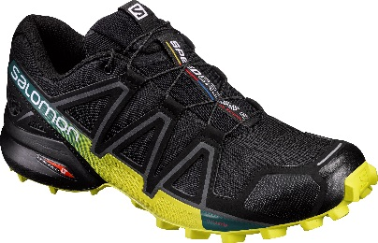 | 39239840 | TRAIL RUNNING | MASCULINO | TENIS SPEEDCROSS 4 M PT/LM 40 | 20 |  | R$ 374.95 | R$ 749.90 | R$ - | http://winnerssport.com.br/salomon/imagens/392398.jpg | 6402.99.90 | 889645185286 | SALOMON - CALÇADOS
 | 39239841 | TRAIL RUNNING | MASCULINO | TENIS SPEEDCROSS 4 M PT/LM 41 | 90 |  | R$ 374.95 | R$ 749.90 | R$ - | http://winnerssport.com.br/salomon/imagens/392398.jpg | 6402.99.90 | 889645185309 | SALOMON - CALÇADOS
 | 39239842 | TRAIL RUNNING | MASCULINO | TENIS SPEEDCROSS 4 M PT/LM 42 | 85 |  | R$ 374.95 | R$ 749.90 | R$ - | http://winnerssport.com.br/salomon/imagens/392398.jpg | 6402.99.90 | 889645185316 | SALOMON - CALÇADOS
 | 39239843 | TRAIL RUNNING | MASCULINO | TENIS SPEEDCROSS 4 M PT/LM 43 | 70 |  | R$ 374.95 | R$ 749.90 | R$ - | http://winnerssport.com.br/salomon/imagens/392398.jpg | 6402.99.90 | 889645185330 | SALOMON - CALÇADOS
 | 39239844 | TRAIL RUNNING | MASCULINO | TENIS SPEEDCROSS 4 M PT/LM 44 | 30 |  | R$ 374.95 | R$ 749.90 | R$ - | http://winnerssport.com.br/salomon/imagens/392398.jpg | 6402.99.90 | 889645185354 | SALOMON - CALÇADOS
 | 39239845 | TRAIL RUNNING | MASCULINO | TENIS SPEEDCROSS 4 M PT/LM 45 | 5 |  | R$ 374.95 | R$ 749.90 | R$ - | http://winnerssport.com.br/salomon/imagens/392398.jpg | 6402.99.90 | 889645185378 | SALOMON - CALÇADOS
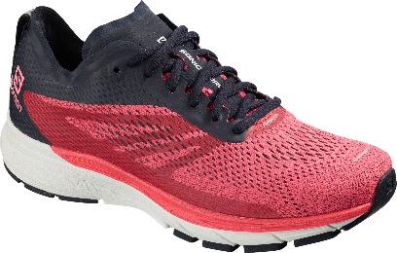 | 40688234 | RUNNING ASFALTO | FEMININO | TENIS SONIC RA PRO 2 ROSA/MR F 34 | 15 |  | R$ 399.95 | R$ 799.90 | R$ - | http://winnerssport.com.br/salomon/imagens/406882.jpg | 6402.99.90 | 889645933085 | SALOMON - CALÇADOS
 | 40688235 | RUNNING ASFALTO | FEMININO | TENIS SONIC RA PRO 2 ROSA/MR F 35 | 35 |  | R$ 399.95 | R$ 799.90 | R$ - | http://winnerssport.com.br/salomon/imagens/406882.jpg | 6402.99.90 | 889645933092 | SALOMON - CALÇADOS
 | 40688236 | RUNNING ASFALTO | FEMININO | TENIS SONIC RA PRO 2 ROSA/MR F 36 | 65 |  | R$ 399.95 | R$ 799.90 | R$ - | http://winnerssport.com.br/salomon/imagens/406882.jpg | 6402.99.90 | 889645933115 | SALOMON - CALÇADOS
 | 40688237 | RUNNING ASFALTO | FEMININO | TENIS SONIC RA PRO 2 ROSA/MR F 37 | 65 |  | R$ 399.95 | R$ 799.90 | R$ - | http://winnerssport.com.br/salomon/imagens/406882.jpg | 6402.99.90 | 889645933122 | SALOMON - CALÇADOS
 | 40688238 | RUNNING ASFALTO | FEMININO | TENIS SONIC RA PRO 2 ROSA/MR F 38 | 45 |  | R$ 399.95 | R$ 799.90 | R$ - | http://winnerssport.com.br/salomon/imagens/406882.jpg | 6402.99.90 | 889645933146 | SALOMON - CALÇADOS
 | 40688239 | RUNNING ASFALTO | FEMININO | TENIS SONIC RA PRO 2 ROSA/MR F 39 | 25 |  | R$ 399.95 | R$ 799.90 | R$ - | http://winnerssport.com.br/salomon/imagens/406882.jpg | 6402.99.90 | 889645933153 | SALOMON - CALÇADOS
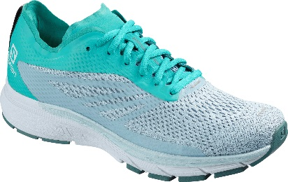 | 40688334 | RUNNING ASFALTO | FEMININO | TENIS SONIC RA PRO 2 TQ/AZ CL F 34 | 15 |  | R$ 399.95 | R$ 799.90 | R$ - | http://winnerssport.com.br/salomon/imagens/406883.jpg | 6402.99.90 | 889645933283 | SALOMON - CALÇADOS
 | 40688335 | RUNNING ASFALTO | FEMININO | TENIS SONIC RA PRO 2 TQ/AZ CL F 35 | 25 |  | R$ 399.95 | R$ 799.90 | R$ - | http://winnerssport.com.br/salomon/imagens/406883.jpg | 6402.99.90 | 889645933290 | SALOMON - CALÇADOS
 | 40688336 | RUNNING ASFALTO | FEMININO | TENIS SONIC RA PRO 2 TQ/AZ CL F 36 | 55 |  | R$ 399.95 | R$ 799.90 | R$ - | http://winnerssport.com.br/salomon/imagens/406883.jpg | 6402.99.90 | 889645933313 | SALOMON - CALÇADOS
 | 40688337 | RUNNING ASFALTO | FEMININO | TENIS SONIC RA PRO 2 TQ/AZ CL F 37 | 55 |  | R$ 399.95 | R$ 799.90 | R$ - | http://winnerssport.com.br/salomon/imagens/406883.jpg | 6402.99.90 | 889645933320 | SALOMON - CALÇADOS
 | 40688338 | RUNNING ASFALTO | FEMININO | TENIS SONIC RA PRO 2 TQ/AZ CL F 38 | 35 |  | R$ 399.95 | R$ 799.90 | R$ - | http://winnerssport.com.br/salomon/imagens/406883.jpg | 6402.99.90 | 889645933344 | SALOMON - CALÇADOS
 | 40688339 | RUNNING ASFALTO | FEMININO | TENIS SONIC RA PRO 2 TQ/AZ CL F 39 | 15 |  | R$ 399.95 | R$ 799.90 | R$ - | http://winnerssport.com.br/salomon/imagens/406883.jpg | 6402.99.90 | 889645933214 | SALOMON - CALÇADOS
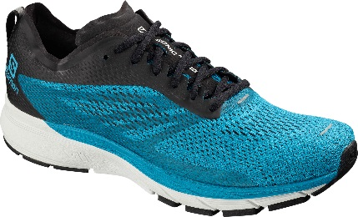 | 40611139 | RUNNING ASFALTO | MASCULINO | TENIS SONIC RA PRO 2 TQ/PT M 39 | 25 |  | R$ 424.95 | R$ 849.90 | R$ - | http://winnerssport.com.br/salomon/imagens/406111.jpg | 6402.99.90 | 889645911489 | SALOMON - CALÇADOS
 | 40611140 | RUNNING ASFALTO | MASCULINO | TENIS SONIC RA PRO 2 TQ/PT M 40 | 65 |  | R$ 424.95 | R$ 849.90 | R$ - | http://winnerssport.com.br/salomon/imagens/406111.jpg | 6402.99.90 | 889645911502 | SALOMON - CALÇADOS
 | 40611141 | RUNNING ASFALTO | MASCULINO | TENIS SONIC RA PRO 2 TQ/PT M 41 | 65 |  | R$ 424.95 | R$ 849.90 | R$ - | http://winnerssport.com.br/salomon/imagens/406111.jpg | 6402.99.90 | 889645911526 | SALOMON - CALÇADOS
 | 40611142 | RUNNING ASFALTO | MASCULINO | TENIS SONIC RA PRO 2 TQ/PT M 42 | 60 |  | R$ 424.95 | R$ 849.90 | R$ - | http://winnerssport.com.br/salomon/imagens/406111.jpg | 6402.99.90 | 889645911533 | SALOMON - CALÇADOS
 | 40611143 | RUNNING ASFALTO | MASCULINO | TENIS SONIC RA PRO 2 TQ/PT M 43 | 45 |  | R$ 424.95 | R$ 849.90 | R$ - | http://winnerssport.com.br/salomon/imagens/406111.jpg | 6402.99.90 | 889645911571 | SALOMON - CALÇADOS
 | 40611144 | RUNNING ASFALTO | MASCULINO | TENIS SONIC RA PRO 2 TQ/PT M 44 | 30 |  | R$ 424.95 | R$ 849.90 | R$ - | http://winnerssport.com.br/salomon/imagens/406111.jpg | 6402.99.90 | 889645911595 | SALOMON - CALÇADOS
 | 40611145 | RUNNING ASFALTO | MASCULINO | TENIS SONIC RA PRO 2 TQ/PT M 45 | 10 |  | R$ 424.95 | R$ 849.90 | R$ - | http://winnerssport.com.br/salomon/imagens/406111.jpg | 6402.99.90 | 889645911618 | SALOMON - CALÇADOS
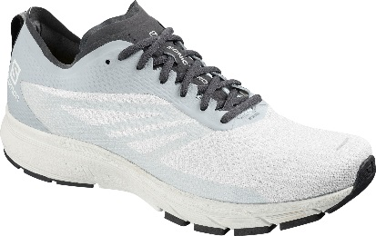 | 40686539 | RUNNING ASFALTO | MASCULINO | TENIS SONIC RA PRO 2 BR/AZ CL M 39 | 10 |  | R$ 424.95 | R$ 849.90 | R$ - | http://winnerssport.com.br/salomon/imagens/406865.jpg | 6402.99.90 | 889645932316 | SALOMON - CALÇADOS
 | 40686540 | RUNNING ASFALTO | MASCULINO | TENIS SONIC RA PRO 2 BR/AZ CL M 40 | 45 |  | R$ 424.95 | R$ 849.90 | R$ - | http://winnerssport.com.br/salomon/imagens/406865.jpg | 6402.99.90 | 889645932330 | SALOMON - CALÇADOS
 | 40686541 | RUNNING ASFALTO | MASCULINO | TENIS SONIC RA PRO 2 BR/AZ CL M 41 | 45 |  | R$ 424.95 | R$ 849.90 | R$ - | http://winnerssport.com.br/salomon/imagens/406865.jpg | 6402.99.90 | 889645932354 | SALOMON - CALÇADOS
 | 40686542 | RUNNING ASFALTO | MASCULINO | TENIS SONIC RA PRO 2 BR/AZ CL M 42 | 40 |  | R$ 424.95 | R$ 849.90 | R$ - | http://winnerssport.com.br/salomon/imagens/406865.jpg | 6402.99.90 | 889645932361 | SALOMON - CALÇADOS
 | 40686543 | RUNNING ASFALTO | MASCULINO | TENIS SONIC RA PRO 2 BR/AZ CL M 43 | 30 |  | R$ 424.95 | R$ 849.90 | R$ - | http://winnerssport.com.br/salomon/imagens/406865.jpg | 6402.99.90 | 889645932385 | SALOMON - CALÇADOS
 | 40686544 | RUNNING ASFALTO | MASCULINO | TENIS SONIC RA PRO 2 BR/AZ CL M 44 | 20 |  | R$ 424.95 | R$ 849.90 | R$ - | http://winnerssport.com.br/salomon/imagens/406865.jpg | 6402.99.90 | 889645932774 | SALOMON - CALÇADOS
 | 40686545 | RUNNING ASFALTO | MASCULINO | TENIS SONIC RA PRO 2 BR/AZ CL M 45 | 10 |  | R$ 424.95 | R$ 849.90 | R$ - | http://winnerssport.com.br/salomon/imagens/406865.jpg | 6402.99.90 | 889645932798 | SALOMON - CALÇADOS
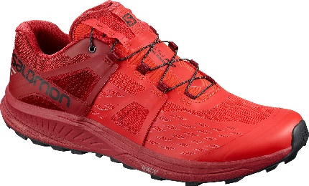 | 40790439 | RUNNING ASFALTO | MASCULINO | TENIS ULTRA PRO VM/VM M 39 | 30 |  | R$ 449.95 | R$ 899.90 | R$ - | http://winnerssport.com.br/salomon/imagens/407904.jpg | 6402.99.90 | 193128061616 | SALOMON - CALÇADOS
 | 40790440 | RUNNING ASFALTO | MASCULINO | TENIS ULTRA PRO VM/VM M 40 | 75 |  | R$ 449.95 | R$ 899.90 | R$ - | http://winnerssport.com.br/salomon/imagens/407904.jpg | 6402.99.90 | 193128061630 | SALOMON - CALÇADOS
 | 40790441 | RUNNING ASFALTO | MASCULINO | TENIS ULTRA PRO VM/VM M 41 | 75 |  | R$ 449.95 | R$ 899.90 | R$ - | http://winnerssport.com.br/salomon/imagens/407904.jpg | 6402.99.90 | 193128061654 | SALOMON - CALÇADOS
 | 40790442 | RUNNING ASFALTO | MASCULINO | TENIS ULTRA PRO VM/VM M 42 | 70 |  | R$ 449.95 | R$ 899.90 | R$ - | http://winnerssport.com.br/salomon/imagens/407904.jpg | 6402.99.90 | 193128061661 | SALOMON - CALÇADOS
 | 40790443 | RUNNING ASFALTO | MASCULINO | TENIS ULTRA PRO VM/VM M 43 | 55 |  | R$ 449.95 | R$ 899.90 | R$ - | http://winnerssport.com.br/salomon/imagens/407904.jpg | 6402.99.90 | 193128061685 | SALOMON - CALÇADOS
 | 40790444 | RUNNING ASFALTO | MASCULINO | TENIS ULTRA PRO VM/VM M 44 | 35 |  | R$ 449.95 | R$ 899.90 | R$ - | http://winnerssport.com.br/salomon/imagens/407904.jpg | 6402.99.90 | 193128061869 | SALOMON - CALÇADOS
 | 40790445 | RUNNING ASFALTO | MASCULINO | TENIS ULTRA PRO VM/VM M 45 | 10 |  | R$ 449.95 | R$ 899.90 | R$ - | http://winnerssport.com.br/salomon/imagens/407904.jpg | 6402.99.90 | 193128061883 | SALOMON - CALÇADOS
 |  |  |  |  |  | 0 |  |  | R$ -

